QWP
S.K.POLYMER CO.,LTD. |  |  | ชนิดเอกสาร : ขั้นตอนการปฎิบัติงาน ( QUALITY WORK PROCEDURE ) |  |  |  |  |  |  |  |  |  |  |  |  | Document No : |  | QWP-A07
 | ชื่องาน : | การวางแผนและควบคุมการผลิต MOLDING |  |  |  |  |  |  |  |  |  |  |  | Revision : 01 |  | Starting date : |  | 16-Mar-18
 |  |  |  |  |  |  |  |  |  |  |  |  |  |  |  |  |  | +
การสื่อสาร
สัญลักษณ์ |  |  |  |  |  |  |  |  |  |  |  |  |  | ข้อกำหนดระบบคุณภาพที่เกี่ยวข้อง | หมายเลขข้อกำหนด
เริ่มต้น / สิ้นสุด
การปฏิบัติงาน
การตัดสินใจ
จุดเชื่อมโยง
เงื่อนไข
 |  |  |  |  |  |  |  |  |  |  |  |  |  | ISO9001:2015 | 8.5.1, 8.5.2, 8.5.6, 9.1
สายงานหลัก
สายงานย้อนกลับ
สายงานหลักไปและกลับ
 |  |  |  |  |  |  |  |  |  |  |  |  |  | IATF16949:2016 | 8.5.1.1, 8.5.1.2, 8.5.1.3, 8.5.1.4, 8.5.1.6, 8.5.2.1, 8.5.6.1.1, 9.1
 |  |  |  |  |  |  |  |  |  |  |  |  |  | ISO14001:2015
 |  |  |  |  |  |  |  |  |  |  |  |  |  | ISO13485:2016
 |  |  |  |  |  |  |  |  |  |  |  |  |  | อื่นๆ ...........................................
ขั้นตอน | ส่วนวางแผนการผลิต | คลังวัสดุและส่วนประกอบ | Compound Plant | ผจก.ส่วนผลิต Molding Plant | หัวหน้าหน่วยผลิต Molding Plant | พนักงานผลิตทักษะ (A,B,C,D) | ส่วนประกันคูณภาพ | ส่วน PDD (PE /PCT) | ENG.Support | HR. | จัดซื้อ | Warehouse | เอกสารที่เกี่ยวข้อง (WI/FS/SR/WM/ชื่อเอกสาร) | CONTROL ITEM | ดัชนีวัดคุณภาพ (QI) |  | แผนคุณภาพ
 |  |  |  |  |  |  |  |  |  |  |  |  |  |  |  |  | kQI(1) | kQI(2) | kQI(3)
QWP : การวางแผนการผลิต
คัดเลือกวิทยากร
การวางแผน |  |  |  |  |  |  |  |  |  |  |  |  | 1.1 FILE MPS. Planning | 1.1 ลงข้อมูลในแผนครบถ่วนสมบูรณ์ และถูกต้องเป็นปัจจุบัน
 |  |  |  |  |  |  |  |  |  |  |  |  |  | 1.2 ไม่มีการปรับเพิ่มหรือลดแผนผลิตช่วง FROZEN (7 วัน)

รับแผน MPS
1
QWP.ประกันคุณภาพ
QWP.ผลิตสินค้าใหม่ และ QWP. การลดต้นทุนและปรับปรุงการผลิต
QWP.บำรุงรักษาสุขภาพแม่พิมพ์
WI .การบริหารอัตรากำลังคน ทักษะ C,D
QWP.จัดซื่อทั่วไป
 |  |  |  |  |  |  |  |  |  |  |  |  | 1.2การเตรียมความพร้อมก่อนการผลิต WI-F3-024 | 1.2 การรับแผนต้องทำก่อนที่แผนจะเริ่มผลิต > 7 วัน | จน. ชม.ที่ใช้เวลา SET UP มากกว่าที่แผนกำหนด |  |  | O
 |  |  |  |  |  |  |  |  |  |  |  |  | 1.3 เอกสารการรับแผนและเตรียมพร้อมก่อนการผลิต FS-A07-002

เตรียมความพร้อมก่อนผลิต
2
เตรียมความพร้อม |  |  |  |  |  |  |  |  |  |  |  |  | 2.1เอกสารการรับแผนและเตรียมพร้อมก่อนการผลิต FS-A07-002 | ทุกหน่วยงานต้องเตรียมความพร้อมก่อนแผนเริ่มผลิต > 1 วัน | จน. ชม.ที่ใช้เวลา SET UP มากกว่าที่แผนกำหนด |  |  | O
 |  |  |  |  |  |  |  |  |  |  |  |  | 2.2CHECK SHEET การ SET UP งานก่อนผลิต FS-A09-015 | เอกสารข้อ 2.2 - 2.11 จะต้องถูกแจกจ่ายให้หน่วยงานที่เกี่ยวข้องก่อนแผนเริ่มผลิต > 1 วัน | จน. ชม.ที่ใช้เวลา SET UP มากกว่าที่แผนกำหนด |  |  | O
 |  |  |  |  |  |  |  |  |  |  |  |  | 2.3 ใบรายงานการผลิต(ขึ้นรูปยาง) FS-A07-001
 |  |  |  |  |  |  |  |  |  |  |  |  | 2.4 ใบสรูปต้นทุนการผลิต FS-C2-001
 |  |  |  |  |  |  |  |  |  |  |  |  | 2.5 ใบรายงานติดตามสถานะการผลิต FS-A07-005
กรณีมี Compernentติดต่อสือสารเช็คปริมาณ
 |  |  |  |  |  |  |  |  |  |  |  |  | 2.6 ตารางสรูปการรับ COMPOUND-C FS-A07-002
กรณีมี Comp.ติดต่อสือสารเช็คเวลาเข้าและปริมาณ
3
 |  |  |  |  |  |  |  |  |  |  |  |  | 2.7 เอกสารจ่ายส่วนประกอบ DETALLS PACKING FS-A07-003
ตรวจรับ compound c
, Compernent part / detells pack
 |  |  |  |  |  |  |  |  |  |  |  |  | 2.8การเบิก-จ่าย ONE MOLD ONE BOX WI-Q3-080
 |  |  |  |  |  |  |  |  |  |  |  |  | 2.9การเบิก-จ่าย DETALLS PACKING WI-F1-019
QWP: การบริหารวัตถุดิบกและส่วนประกอบ
กรณี set up บางขั้นตอนไม่สมบูรณ์
 |  |  |  |  |  |  |  |  |  |  |  |  | 2.10ใบควบคุมรายการจัดเก็บใน one mold one box FS-Q3-086
QWP :การผลิต COMPOUND
 |  |  |  |  |  |  |  |  |  |  |  |  | 2.11ใบเบิกถุงพลาสติก/กล่องกระดาษ/ชิ้นส่วนประกอบ FS-F1-017

 |  |  |  |  |  |  |  |  |  |  |  |  | 3.1 WI การตรวจรับ COMPOUND FS-A09-010
 |  |  |  |  |  |  |  |  |  |  |  |  | 3.2 FS บันทึกการตรวจรับ COMPOUND FS-A09-027
 |  |  |  |  |  |  |  |  |  |  |  |  | 3.3 SMALL LOT SHEET FS-A06-409
SET UP/ทวนสอบก่อนการผลิต
4
ผลิตและควบคุม |  |  |  |  |  |  |  |  |  |  |  |  | 4.1 WI-A07-001 การ SET UP และทวนสอบกระบวนการก่อนการผลิต
 |  |  |  |  |  |  |  |  |  |  |  |  | 4.2 CHECK SHEET การ SET UP งานก่อนผลิต FS-F1-0 | รายละเอียดเที่ทำการตรวจสอบต้องผ่านทุกหัวข้อที่กำหนด | % GOOD RATE > 98% , % PERFORMANCE > 95% |  | O
 |  |  |  |  |  |  |  |  |  |  |  |  | 4.3 MOLDING WORKING STANDARD FS-R2-003 | มาตรฐานถูกต้องและอัปเดตเป็นปัจจุบัน
NO
 |  |  |  |  |  |  |  |  |  |  |  |  | 4.4ใบบันทึกทวนสอบชิ้นงาน FS-Q3-054 | รายละเอียดเที่ทำการตรวจสอบต้องผ่านทุกหัวข้อที่กำหนด
พิจารณาผลการ SET UP
 |  |  |  |  |  |  |  |  |  |  |  |  | 4.5 PACKING CON FS-R2-006 | มาตรฐานถูกต้องและอัปเดตเป็นปัจจุบัน
 |  |  |  |  |  |  |  |  |  |  |  |  | 4.6SAMPLE LIMIT FS-A09-010 | มาตรฐานถูกต้องและอัปเดตเป็นปัจจุบัน
 |  |  |  |  |  |  |  |  |  |  |  |  | 4.7Q-POINT FS-Q3-085 | มาตรฐานถูกต้องและอัปเดตเป็นปัจจุบัน

หยุดเกิน 2 ชม.
5
ดำเนิน การตาม Decision Making
ผลิตและควบคุมติดตามแผนการผลิต
(และการแก้ไขปัญหา ระหว่างผลิต)
งาน NC.
งานเกิดของเสีย,เป้าหมาย,คนเกิน
แม่พิมพ์,เครื่องจักร,Tooling เสีย
เกิดอุบัติเหตุ
Jic,die cut แผง
ขาด ชำรุด
 |  |  |  |  |  |  |  |  |  |  |  |  | 4.9ตารางบันทึกการสอนงาน FS-H2-023 | พนักงานที่ขึ้นปฏิบัติงานทุกคนต้องผ่านการ OJT และบันทึกผล | จำนวนรายการสินค้า NC ในรอบเดือน
 |  |  |  |  |  |  |  |  |  |  |  |  | 4.10 CYCLE TIME DETALLS FS-F2-011 | มาตรฐานถูกต้องและอัปเดตเป็นปัจจุบัน | % PERFORMANCE WORKER > 95% |  |  | O

QWP.การประกันคุณภาพ Molding Plant
QWP.การแก้ไขและป้องกันปัญหาไม่ให้เกิดซ้ำ
QWP.บำรุงรักษาสุขภาพแม่พิมพ์/ซ่อมเครื่องจักร/PM
QWP.การบริหารด้านความปลอดภัย
QWP.จัดซื่อทั่วไป
กรณีฉุกเฉินไฟฟ้าดับ,ปั้มลม,น้ำประปาไม่ใหล,แม่พิมพ์เครื่องจักร BM,แผนผลิตลด คนเกิน-คนขาด
 |  |  |  |  |  |  |  |  |  |  |  |  | 5.1ใบรายงานการผลิต(ขึ้นรูปยาง) FS-F1-011 | เมื่อพบปัญหาของเสียหรือ Performance ให้ดำเนินการแก้ไขตามขั้นตอนปฏิบัติใน MOLDING WORKING STD. | % GOOD RATE > 98% , % PERFORMANCE > 95% |  | O | O | O
 |  |  |  |  |  |  |  |  |  |  |  |  | 5.2รายงานสรูปวิเคระห์สาเหตุการหยุดเครื่องจักร FS-F4-004
 |  |  |  |  |  |  |  |  |  |  |  |  | 5.3ใบรายงานติดตามสถานะการผลิต FS-F1-010
 |  |  |  |  |  |  |  |  |  |  |  |  | 5.4.1P-CAR FORM1 FS-Q4-007
QWP : การวางแผนการผลิต
ผจก.ผลิต เรียกประชุมหน่วยงานที่เกี่ยวข้องและปฎิบัติตาม
แผนฉุกเฉินแล้วแต่กรณี
 |  |  |  |  |  |  |  |  |  |  |  |  | 5.4.2P-CAR FORM2 FS-Q4-010 | บันทึกการเปิดและสถานะการแก้ไขใน INDEX DP-CAR
 |  |  |  |  |  |  |  |  |  |  |  |  | 5.4.3P-CAR FORM4 FS-Q4-009 | บันทึกการเปิดและสถานะการแก้ไขใน INDEX DP-CAR
 |  |  |  |  |  |  |  |  |  |  |  |  | 5.5การปฏิบัติเมื่อเกิดเหตุฉุกเฉินในกระบวนการผลิต WI-A00-001
 |  |  |  |  |  |  |  |  |  |  |  |  | 5.6 .ใบรายงานการตรวจระหว่างผลิตขึ้นรูป FS-A09-004

ส่งมอบสินค้า
Out going สินค้าสำเร็จรูป
6
ส่งมอบ และ CLOSING MEETING |  |  |  |  |  |  |  |  |  |  |  |  | 6.ใบรายงานการการผลิต/ส่งสินค้าเข้าคลัง FS-F1-021 | 6 ส่งมอบสินค้าได้ตามคุณภาพ ตามมาตรฐานที่กำหนด ไม่โดน NC. | จำนวนครั้งที่ลูกค้า Reject 0 ครั้ง/เดือน |  |  | O
 |  |  |  |  |  |  |  |  |  |  |  |  | 6.1 WI การโอนสินค้าขึ้นคลัง
QWP.การประกันคุณภาพ Molding Plant
QWP.การบริหารสินค้าคงคลัง
QWP.การบริหารสินค้ากึ่งสำเร็จรูป
 |  |  |  |  |  |  |  |  |  |  |  |  | 7.1 WI การสรูปจบแผนผลิต WI-F1-0
 |  |  |  |  |  |  |  |  |  |  |  |  | 7.2 สรูปจบแผนผลิต และ เปอร์เซนต์สินค้าขึ้นคลัง FS-A07-006
 |  |  |  |  |  |  |  |  |  |  |  |  | 7.3 การประชุมปิด LOT หลังสรูปจบแผนผลิต WI-A07-002
สรูปจบแผนการผลิตและคิดเปอร์เซนต์สินค้าขึ้นคลัง,ต้นทุน
7
 |  |  |  |  |  |  |  |  |  |  |  |  | 7.4 ใบรายงานการผลิต(ขึ้นรูปยาง) FS-A07-001
 |  |  |  |  |  |  |  |  |  |  |  |  | 7.5 ใบสรูปต้นทุนการผลิต FS-C2-001
 |  |  |  |  |  |  |  |  |  |  |  |  | 7.6 ใบรายงานติดตามสถานะการผลิต FS-A07-005
 |  |  |  |  |  |  |  |  |  |  |  |  | 7.7 ตารางสรูปการรับ COMPOUND-C FS-A07-002
Close Lot Meeting
ต้นทุนการผลิต / ของเสีย / เป้าหมาย / แรงงาน / Process / mold&tooling / เอกสารการผลิต / วัตถุดิบ / Filing / One Mold One Box
8
 |  |  |  |  |  |  |  |  |  |  |  |  | 7.8 เอกสารจ่ายส่วนประกอบ DETALLS PACKING FS-A07-003
 |  |  |  |  |  |  |  |  |  |  |  |  | 7.9 WI-A27-008 การคิดต้นทุนสินค้า
 |  |  |  |  |  |  |  |  |  |  |  |  | 7.10 P-CAR FORM2 FS-Q4-010 | บันทึกการเปิดและสถานะการแก้ไขใน INDEX DP-CAR

QWP.การทบทวนฝ่ายบริหาร
QWP.การควบคุมบันทึกคุณภาพ
QWP.การแก้ไขและป้องกันปัญหาไม่ให้เกิดซ้ำ
QWP.การประกันคุณภาพ Molding Plant
QWP.การลดต้นทุนและปรับปรุงการผลิต
QWP.บำรุงรักษาสุขภาพแม่พิมพ์/ซ่อมเครื่องจักร/PM
QWP.การพัฒนาบุคลากรณ์
 |  |  |  |  |  |  |  |  |  |  |  |  | 8 ขั้นตอนการประชุมปิด LOT หลังสรูปจบแผนผลิต WI-A07-002 | ได้มาตรการในการแก้ไขปัญหาที่เกิดขึ้น | % GOOD RATE > 98% |  | O
 |  |  |  |  |  |  |  |  |  |  |  |  |  | และแก้ไขเสร็จก่อน lot ผลิตถัดไป | % PERFORMANCE > 95% |  |  | O
 |  |  |  |  |  |  |  |  |  |  |  |  |  |  | จำนวนรายการสินค้า NC ในรอบเดือน |  |  |  | O

Input |  |  |  |  | Output |  |  |  |  |  |  |  |  | kQI
QWP : การวางแผนการผลิต |  |  |  |  | QWP.การทบทวนฝ่ายบริหาร |  |  | QWP.การลดต้นทุนและปรับปรุงการผลิต |  |  |  |  |  | % สิ้นค้าโอนขึ้นคลัง | >98%
 |  |  |  | . | QWP.การควบคุมบันทึกคุณภาพ |  |  | QWP.บำรุงรักษาสุขภาพแม่พิมพ์/ซ่อมเครื่องจักร/PM |  |  |  |  |  | % งานจบตามแผน | > 98%
 |  |  |  |  | QWP.การแก้ไขและป้องกันปัญหาไม่ให้เกิดซ้ำ |  |  | QWP.การพัฒนาบุคลากรณ์ |  |  |  |  |  | % OEE | >80%
 |  |  |  |  | QWP.การประกันคุณภาพ Molding Plant

ผู้จัดทำ |  |  | ผู้ทบทวน (ผู้บริหารตั้งแต่ระดับ 9 ขึ้นไป) |  |  |  | ผู้อนุมัติ (กรรมการผู้จัดการ/ตัวแทนฝ่ายบริหารคุณภาพ) |  |  |  |  |  | ศูนย์ควบคุมเอกสารและข้อมูล (DCC) |  | อนุมัติการขึ้นทะเบียนเอกสาร (ตัวแทนฝ่ายบริหารคุณภาพ)

……………../……………./…………… |  |  | ……………../……………./…………… |  |  |  | ……………../……………./…………… |  |  |  |  |  | ……………../……………./…………… |  | ……………../……………./……………

Prod (3)
AI Transformation Plan
 | กรณีที่เป็น Products & Services ให้ระบุ กระบวนการที่ลูกค้า [พบ, ซื้อ, ใช้, กำจัด อย่างไร] |  |  |  |  |  | Redesign of [How work should be done, operated, or assembled]
Owners | QWP+kQI (Job/SOP) | ขั้นตอนใน QWP |  | QWI/WS/QWF/SQA (Task) |  | Owners | Existing Work |  | Data Available from & by … | Description for Redesign

PE NPD | QWP : การวางแผนและควบคุมการผลิต MOLDING | 1 | รับแผน MPS | 1 | การตรวจสอบตวามถูกต้องของ แผนที่จะทำการผลิต | Prod Mgr | 1.1 | Prod Mgr ทำการ Shop แผนที่จะขึ้นผลิต ล่วงหน้า 7 วัน เพื่อตรวจสอบความพร้อม และ ความผิดปกติของ แผนก่อนการผลิต |  | N/A
PE NPD |  |  |  |  |  |  |  |  |  | N/A
PE NPD & QA |  | 2.0 | เตรียม ชุดเอกสาร สำหรับบันทึกการผลิต / จัดวางตัวบุคคลใน การผลิตให้สอดคล้อง กับ SKILLMAP (ล่วงหน้า) | 1 | เตรียมแม่พิมพ์ ก่อนการผลิต | Eng | 1.1 | เจ้าหน้าที่ผู้ดูแลแม่พิมพ์ จะทำการทำความสะอาดแม่พิมพ์ ก่อนการผลิต 3 วัน | - ข้อมูลการเตรียมความพร้อมของแต่ละหน่วยงาน | N/A
 |  |  |  | 2 | เตรียม Compound ก่อนการผลิต | Prod | 2.1 | เจ้าหน้าที่รับ Compound จะทำการตรวจรับ Compound ก่อนการผลิต 1 วัน โดยจะตรวจสอบว่ายางจะเข้าตามกำหนดหรือๆไม่ และแจ้งมาที่หัวหน้างาน | โดยอาสัยการทำงานตาม QWP ของแต่ละหน่วยงาน | N/A
 |  |  |  | 3 | เตรียมเอกสาร และ Condition ก่อนการผลิต | QA | 3.1 | เบิกเอกสารการผลิตจาก QA |  | N/A
 |  |  |  | 4 | เตรียม Jig และ Tooling ก่อนการผลิต | Prod & QA | 4.1 | เบิก กล่อง One Box One Mold จาก QA |  | N/A
 |  |  |  | 5 | เตรียม วัสดุ และ ชิ้นส่วนประกอบ ก่อนการผลิต | Prod | 5.1 | Production เบิกชิ้นส่วนสำหรับการผลิตก่อนล่วงหน้า 1 วัน |  | N/A
PE NPD |  |  |  | 6 |  |  |  |  |  | N/A
PE NPD & QA |  | 9 | SET UP/ทวนสอบก่อนการผลิต | 1 | การขึ้นแม่พิมพ์ เพื่อการผลิต | Team | 1.1 | ทักษะ A เบิกแม่พิมพ์มาขึ้นเตรียมการผลิต |  | N/A
 |  |  |  | 2 | การ Trial สินค้าเพื่อใช้เป็นตัว Approve ก่อนการผลิต | Prod | 2.1 | ทักษะ A ทำการ Set Up และ Trial ตาม Condition |  | N/A

PE NPD & QA |  | 10 | พิจารณาผลการ SET | 1 | การตรวจสอบคุณภาพสินค้า และ อนุมัตการผลิต | QA , Prod | 1.1 | ทักษะ A นำสินค้าตามตำแหน่งที่ระบุใน Condition มาทำการตรวจสอบตามหัวข้อที่กำหนดใน Condition |  | N/A
PE NPD & QA |  |  |  |  |  |  | 1.2 | พนักงาน QA ทำการยืนยัยผลการตรวจสอบของทักษะ A และ อนุมัติการผลิต โดยการตรวจสอบจะเป็นไปตาม Check sheet การ Set Up |  | N/A

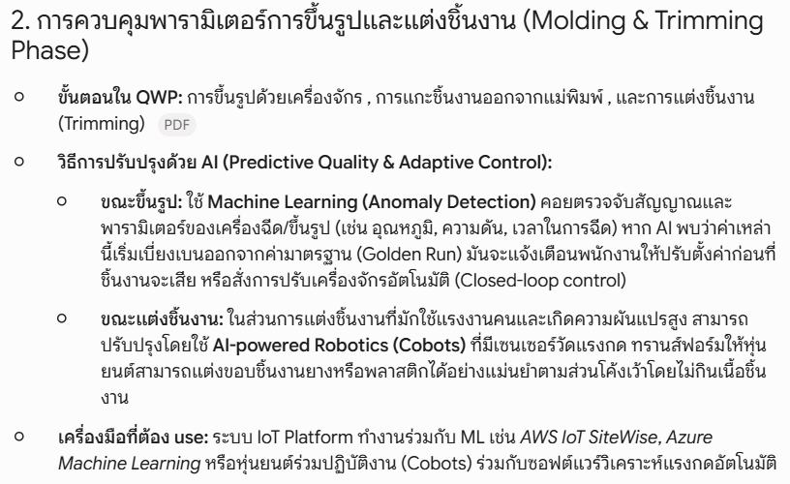
PE NPD |  | 11 | ผลิตและควบคุมติดตามแผนการผลิต (และการแก้ไขปัญหา ระหว่างผลิต) | 1 | การขึ้นรูป | Prod
 |  |  |  |  | - การขึ้นรูปด้วยเครื่อง Compression |  | 1.1 | พนักงานทำความสะอาดแม่พิมพ์ด้วยการเป่าลม และใช้มือในการทำความสะอาด |  | N/A
 |  |  |  |  |  |  | 1.2 | พนักงานวางยาง Compound โดยใช้คนวาง ซึ่งอาจจะมีทั้งใช้ Jig และไม่ใช้ |  | N/A
 |  |  |  |  |  |  | 2.3 | พนักงานกด Start ให้เครื่องทำงาน Auto และ ตรวจสอบการเข้าประกบของแม่พิมพ์ เพื่อความปลอดภัยของแม่พิมพ์ |  | N/A
 |  |  |  | 2 | - การขึ้นรูปด้วยเครื่อง Injection |  | 2.1 | พนักงานทำความสะอาดแม่พิมพ์ แล้วสามารถกดเครื่องให้ทำงานได้เลย โดยไม่ต้องวางยาง |  | N/A
 |  |  |  |  |  |  | 2.2 | พนักงานวางโหลดยาง เข้า ช่อง Feed ยาง |  | N/A
 |  |  |  |  |  |  | 2.3 | พนักงานกด Start ให้เครื่องทำงาน Auto และ ตรวจสอบการเข้าประกบของแม่พิมพ์ เพื่อความปลอดภัยของแม่พิมพ์ |  | N/A
 |  |  |  | 3 | การปลดชิ้นงานออกจากแม่พิมพ์ |  | 3.1 | พนักงาน ปลดชิ้นงาน โดย วิธีการปลด ที่มี คือ |  | N/A
 |  |  |  |  |  |  |  | - ปลดด้วยการเป่าลม |  | N/A
 |  |  |  |  |  |  |  | - ปลดด้วยการดึง |  | N/A
 |  |  |  |  |  |  |  | - ปลดด้วยการใช้ Jig กระทุ้ง หรือดึง |  | N/A
 |  |  |  | 4 | การตกแต่งชิ้นงาน |  | 4.1 | ตกแต่งชิ้นงาน โดย มีวิธีการตกแต่งดังนี้ |  | N/A
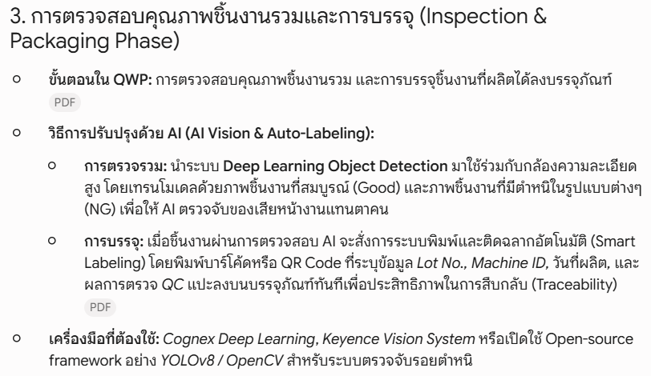
 |  |  |  |  |  |  |  | - ตกแต่งด้วยการดึง Cutting line |  | N/A
 |  |  |  |  |  |  |  | - ตกแต่งด้วยการ Deflashing |  | N/A
 |  |  |  |  |  |  |  | - ตกแต่งด้วยการ ใช้ Dei Cut |  | N/A
 |  |  |  |  |  |  |  | - ตกแต่งด้วยการ ใช้ Punch die |  | N/A
 |  |  |  | 5 | การตรวจสอบคุณภาพชิ้นงาน |  | 5.1 | การตรวจสอบชิ้นงาน ตรวจสอบคุณภาพชิ้นงาน โดย ใช้การตรวจสอบด้วยสายตา | - รุปของสินค้าทั้งานดีและงานเสีย | ใช้เครื่อง Auto Inspection ในการตรวจสอบคุณภาพสินค้า โดยใช้ Machine Learning ในการทำให้เกิดการจดจำ สินค้า ดี และ เสีย เพื่อแยกออกจากกัน
 |  |  |  |  |  |  | 5.2 | การตรวจสอบ Process QA จะเดินตรวจสอบหน้างาน โดยทำการวัดด้วยตัวเอง |  | N/A
 |  |  |  | 6 | บรรจุชิ้นงานที่ผลิตได้ ลงบรรจุภัณฑ์ |  | 6.1 | บรรจุสินค้า โดย มีวิธีการดังนี้
 |  |  |  |  |  |  |  | - บรรจุ โดย พนักงานเป็นคนชั่งนับด้วยเครื่องชั่ง |  | N/A
 |  |  |  |  |  |  |  | - บรรจุ โดย พนักงานเป็นคนเสียบชิ้นงานเข้า Jig |  | N/A
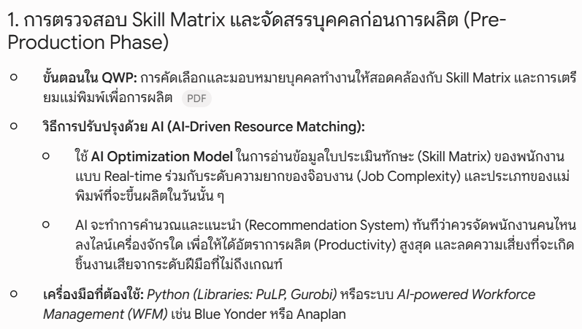
 |  |  |  | 7 | การจัดคนเข้าทำงาน |  | 7.1 | หัวหน้างาน จะจัดคนแบบ Mannual โดยใช้ข้อมูลการ Fix คน Fix เครื่อง และ ข้อมูล Part Training ที่ผูกไว้ด้วย Excel | - Part Training - ตาราง Fix คน Fix เครื่อง - ข้อมูลการมาทำงานจาก Payroll - ประวัติ ผลงาน ของพนักงาน รายบุคคล | ให้ AI จัดคนแทนหัวหน้างานโดย ให้พิจารณาจาก ข้อมูล การ Fix คน Fix เครื่อง , ข้อมูล Part Training , ข้อมูลแผนการผลิตจาก MPS , ข้อมูลการมาทำงาน จาก Payroll และ และข้อมูล Performance , Good rate ของพนักงานรายคน เพื่อให้การจัดคนมีประสิทธิภาพสูงสุด
 |  | 13 | ประชุมติดตาม PG INDEX ประจ าวันและปฎิบัติตาม Flow การปฏิบัติงานของ War room PG Index | 1 | การรายงาน PG Index | Prod | 1.1 | เจ้าหน้าที่ IO จะ รวบรวมข้อมูลการผลิต และรายงานผล PG Index เข้าไลน์กลุ่ม | ข้อมูล Daily Report | N/A
 |  |  |  | 2 | การแก้ไขปัญหา PG Index ประจำวัน | Prod | 1.2 | Prod Mgr จะทำการรวบรวมข้อมูลปัญหาที่เกิดขึ้นและแจกจ่าย ให้ผู้ใต้บังคับบัญชา เข้าแก้ไข | ข้อมูลการผลิตประจำวัน | N/A
 |  | 14 | ส่งมอบสินค้า Out going สินค้าสำเร็จรูป | 1 | การนำสินค้าที่ผลิตได้ มานำส่งที่จุดรับสินค้า ก่อนเข้าคลัง | Prod | 1.1 | เมื่อผลิตสินค้าครบ SLN พนักงานจะนำสินค้าที่บรรจุสินค้าเสร็จแล้ว มาส่งที่จุดพักสินค้าก่อนเข้าคลัง |  | N/A
 |  |  |  |  |  |  | 1.2 | พนักงานที่นำส่งสินค้าจะทำการบันทึกยอดนำส่งลงในใบ รับโอนสินค้า |  | N/A
 |  |  |  |  |  |  | 1.3 | พนักงานแพ็ค จะทำการตรวจสอบ จำนวน ที่นำส่ง เทียบกับ ตัวเลขในใบรับโอนสินค้า |  | N/A
 |  |  |  | 2 | การตวจสอบสินค้า ก่อนการเข้าคลังสินค้า | QA | 2.1 | พนักงาน QA จะทำการตรวจสอบ โดยใช้หลักการ AQL ในการตรวจสอบ |  | N/A

 |  | 16 | สรูปจบแผนการผลิตและคิดเปอร์เซนต์สินค้าขึ้นคลัง,ต้นทุน | 1 | สรุปข้อมูลการผลิต และคิดต้นทุน เพื่อประเมินต้นทุนที่เกิดขึ้น | IO | 1.1 | เจ้าหน้าที่ IO จะ รวบรวมข้อมูลการผลิต มาคิด Cost และลงบันทึกข้อมูลการผลิต |  | N/A

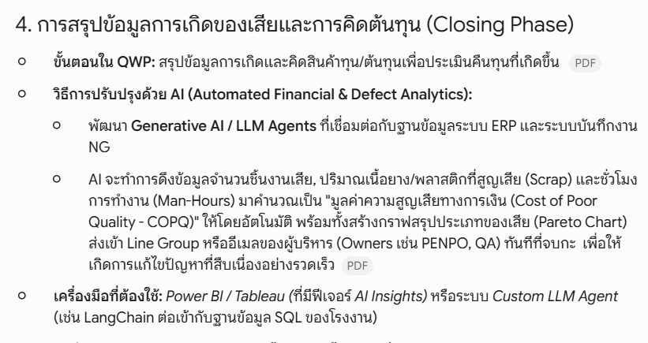
 |  | 19 | Close Lot Meeting ต้นทุนการผลิต / ของเสีย / เป้าหมาย / แรงงาน / Process / mold&tooling / เอกสารการผลิต / วัตถุดิบ / Filing / One Mold One Box | 1 | ประชุมสรุปผลการผลิต | Team | 1.1 | ประชุมสรุปผลการผลิต โดยจะพิจารณา ผลการผลิตตามหัวข้อเหล่านี้
 |  |  |  |  |  |  |  | - % Yeild rate | - % Yeild rate | สร้าง Big Data ให้มีความเชื่อมโยงกัน ทุกข้อมูล และ ให้ มีระบบการประเมิน ปิด Lot แบบ Auto และให้สามารถวิเคราะห์แนวทางการแก้ไขปัญหาที่เกิดขึ้นในการผลิต
 |  |  |  |  |  |  |  | - % Cost | - % Cost
 |  |  |  |  |  |  |  | - ประวัติ NC และCCR | - ประวัติ NC และCCR
 |  |  |  |  |  |  |  | - Last Mold และ Last shot เพื่อประเมินความพร้องของการผลิตในแผนถัดไป | - ผลการตรวจสอบ Last Mold และ Last shot

Man Alocation 3
Workflow ละเอียดของการทำแบบ Low cost - Low Code
พื่อความชัดเจนในการนำไปพัฒนาระบบจริงโดยใช้แนวทาง No-Code / Low-Code ที่มีต้นทุนต่ำที่สุดและสร้างเสร็จได้ไว (Quick Win) แผนภาพและขั้นตอนด้านล่างนี้จะแสดง Flow การทำงานและการไหลของข้อมูล (Data Flow) ระหว่างเครื่องมือ No-Code และชุด AI/Algorithm แต่ละตัวอย่างละเอียดครับ
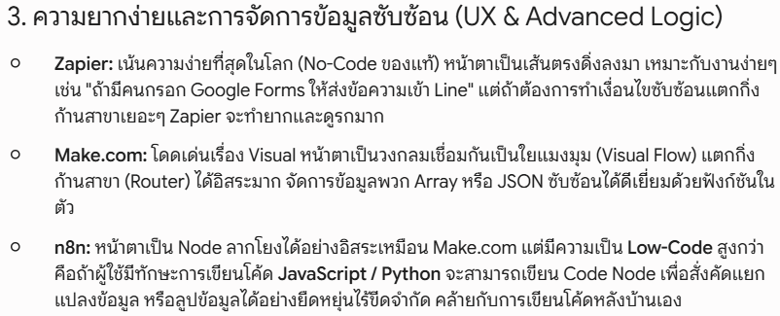
🛠️ เครื่องมือ No-Code และชุด AI ที่เลือกใช้

1. Google Sheets (No-Code Database) – ใช้เก็บข้อมูลแผนผลิต, รายชื่อคน และ Skill Matrix
2. Make.com , Zapier หรือ N8N (No-Code Automation Workflow) – เป็นตัวรับส่งข้อมูลแบบลากวาง (Visual Workflow) แทนการเขียน Google Apps Script เพื่อให้เป็น No-Code 100%
3. Google OR-Tools หรือ Python via HTTP (Microservice) – ทำหน้าที่เป็น AI Optimization Engine (รันระบบ Rule-Based, LP และ GA เบื้องหลัง)

🔄 แผนภาพการไหลของข้อมูล (Data & System Architecture)

N8N
Low Code

Google OR-Tools

📋 เจาะลึก Flow การทำงานทีละส่วน (Step-by-Step No-Code Flow)

1. หน้าบ้านและการจัดการข้อมูล (Google Sheets)
เริ่มต้นที่การเตรียมตารางข้อมูลบน Google Sheets โดยแบ่งเป็น 3 Tab หลัก:
- Tab 1 [Skill Matrix]: ตารางเก็บรายชื่อพนักงานและคะแนนทักษะในงาน Molding (ระดับ 1 - 4)
- Tab 2 [Daily Production Plan]: ตารางแผนงานประจำวัน ระบุหมายเลขเครื่องจักร (Machine ID) และประเภทแม่พิมพ์ (Mold ID) พร้อมระดับทักษะขั้นต่ำที่งานนั้นต้องการ
- Tab 3 [Daily Attendance]: ตารางเช็กชื่อพนักงานที่มาทำงานจริงในกะนั้นๆ (อาจใช้ติ๊กถูกหน้าชื่อ หรือดึงข้อมูลมา)
- Action หน้างาน: เมื่อหัวหน้างานตรวจสอบข้อมูลพร้อมแล้ว จะกดปุ่ม "ตกลงจัดสรรคน" (ซึ่งผูกไว้กับ Webhook ของ Make.com)

2. ตัวเชื่อมโยงและส่งผ่านข้อมูล (Make.com Flow)
เมื่อปุ่มถูกกด ระบบ No-Code Automation ของ Make.com จะทำงานแบบอัตโนมัติเป็นทอดๆ (Scenario) โดยไม่ต้องเขียนโค้ด:

3. การทำงานของชุด AI / Algorithm แต่ละตัว (Core AI Engine)

เมื่อ AI Engine ได้รับข้อมูลก้อนใหญ่จาก Make.com จะทำการรันอัลกอริทึมตามลำดับเพื่อกรองและหาคำตอบที่ดีที่สุด:

🔹 ตัวที่ 1: Rule-Based & Rule Engine (คัดกรองเงื่อนไขพื้นฐาน)
- หน้าที่: ตัดพนักงานที่ลากิจ/ลาป่วยออกจากตารางคำนวณในวันนั้น และจับคู่เบื้องต้นว่าพนักงานคนไหนทำเครื่องจักรโซนไหนได้บ้างเพื่อจำกัดวงข้อมูลให้แคบลง
- Flow: [ข้อมูลพนักงานทั้งหมด] ──► [คัดชื่อคนลาออก] ──► [เหลือเฉพาะคนที่พร้อมทำงานจริงในกะ]

🔹 ตัวที่ 2: Linear Programming (LP - อัลกอริทึมคณิตศาสตร์แบบเส้นตรง)
- หน้าที่: คำนวณหา "เงื่อนไขบังคับที่ห้ามละเมิดเด็ดขาด" (Hard Constraints) เพื่อให้แน่ใจว่างานจะดำเนินไปได้อย่างปลอดภัยและถูกต้องตามมาตรฐาน QWP
- Flow: 1. ดึงระดับความยากของแม่พิมพ์ (Mold Difficulty Level) จากแผนผลิต
2. ตั้งเงื่อนไข: "ทักษะของพนักงาน (Skill Level) $\ge$ ระดับความยากของแม่พิมพ์"
3. คำนวณผลลัพธ์ด่านแรก: พนักงานทุกคนที่ถูกจัดวาง จะต้องมีทักษะถึงเกณฑ์มาตรฐานขั้นต่ำของงานนั้นๆ เท่านั้น

🔹 ตัวที่ 3: Genetic Algorithm (GA - อัลกอริทึมพันธุกรรม)
- หน้าที่: หลังจากผ่านเงื่อนไขบังคับแล้ว GA จะเข้ามาทำหน้าที่ "ปรับแต่งความลงตัวขั้นสุด" (Soft Constraints) เพื่อให้หัวหน้างานบริหารทีมได้ง่ายที่สุด
- Flow:
1. AI จะลองสลับสับเปลี่ยนตำแหน่งพนักงานจำลองหลายๆ รูปแบบ (Generation)
2. ให้คะแนนความเหมาะสม (Fitness Score) ภายใต้เงื่อนไขยืดหยุ่น เช่น:
- กระจายพนักงานระดับสูง (Skill Level 4 หรือ Leader) ไปอยู่ประจำแต่ละโซน ไม่ให้มากระจุกตัวกัน เพื่อจะได้ช่วยเป็นพี่เลี้ยงพนักงานใหม่ได้
- หากพนักงานคนเดิมเคยคุมเครื่องจักรเครื่องนี้เมื่อวาน และทำงานได้ดี ให้มีคะแนนพิเศษเพื่อให้ได้ทำงานที่เดิม (ความต่อเนื่องในการทำงาน)
3. เลือกผลลัพธ์รูปแบบการจัดคนที่ให้ "คะแนนรวมสูงสุดและมีความสมดุลที่สุด"

4. การส่งผลลัพธ์กลับมาแสดงหน้างาน (Output Return)
เมื่อ AI เลือกผังการจัดคนที่ดีที่สุดเสร็จแล้ว จะส่งข้อมูลตารางกลับมาที่ Make.com
Make.com จะรับหน้าที่กระจายข้อมูลนั้นกลับไปเขียนลงใน Google Sheets Tab 4 [Final Allocation Grid] * หน้าจอของหัวหน้างานจะปรากฏตารางผังรายชื่อพนักงานประจำคู่กับหมายเลขเครื่องจักรและแม่พิมพ์อย่างสมบูรณ์แบบ พร้อมพิมพ์ (Print) แปะหน้าบอร์ดหรือแชร์เข้ากลุ่มไลน์ให้พนักงานรับทราบก่อนเริ่มงานได้ทันที

สรุปจุดเด่นของ No-Code Flow นี้: การใช้ Google Sheets และ Make.com ทำให้คุณปรับเปลี่ยนหน้าตาตารางหรือเพิ่ม/ลดเงื่อนไขได้ง่ายด้วยตัวเองผ่านหน้าจอแบบลากวาง ส่วนพาร์ทคำนวณที่เป็น AI/Optimization ก็ปล่อยให้โค้ดหลังบ้านทำหน้าที่ประมวลผลอย่างแม่นยำ ซึ่งตอบโจทย์ทั้งเรื่องต้นทุนที่ต่ำและประสิทธิภาพการทำงานที่ครบถ้วนตามความต้องการครับ

